Roles Alta Adquisición
Roles en el proceso de alta de un bien inmueble por concepto de adquisición

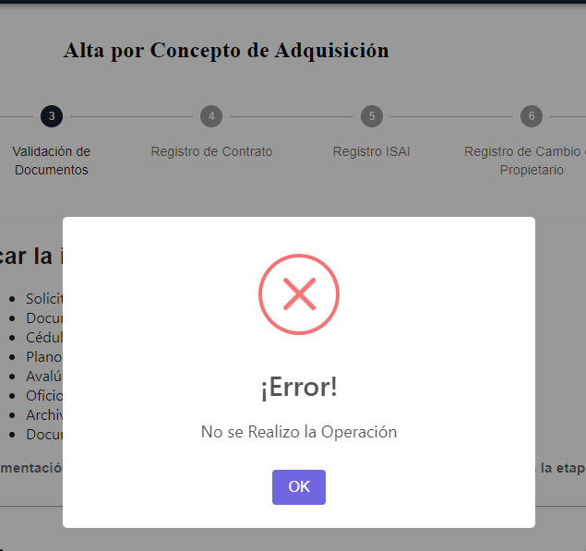
Step | Descripción | Rol | Usuario | Proceso Finalizado | Resultados esperados | Resultado Obtenido
1 | Recepción, Registro y Entrega de Oficio | Analista Administrativo | aurora.ramos | Botones Desahabilitados Enviar a Validación, Guardar, Regresar a recepción y Registro | ok | Expediente Catastral se pueden agregar palabras completas especificar bien que funcionalidad deberá llevar, no se pueden cargar documentos
2 | Inspección e Integración | Jefatura de Levantamiento Topográfico | angel.rodriguez | Botones Desahabilitados Enviar a inspección e integración | ok | No se pueden cargar documentos
3 | Validación de Documentos | Analista Jurídico | Flor.Alanis | Habilitado para continuar el registro | ok | No se pueden cargar documentos
4 | Registro de Contrato | Analista Jurídico | Flor.Alanis | Habilitado para continuar el registro | ok | No se pueden cargar documentos
5 | Registro ISAI | Analista Jurídico | Flor.Alanis | Habilitado para continuar el registro | ok | No se pueden cargar documentos
6 | Registro de Cambio de Propietario | Analista Jurídico | Flor.Alanis | Habilitado para continuar el registro | ok | No se pueden cargar documentos
7 | Registro SIREGOB | Analista de Información | samantha.martinez |  | ok | No se pueden cargar documentos
8 | Acta de Asignación | Analista de Información | samantha.martinez |  | ok | No se pueden cargar documentos

Roles Alta concepto Donación
Roles en el proceso de alta de un bien inmueble por concepto de Donación

Step | Descripción | Rol | Usuario | Proceso Finalizado | Resultados esperados | Resultado Obtenido
1 | Recepción, Registro y Entrega de Oficio | Analista Administrativo | lizbeth.saucedo |  | ok | a
2 | Inspección e Integración | Jefatura de Levantamiento Topográfico | angel.rodriguez |  | ok | No se pueden cargar documentos | 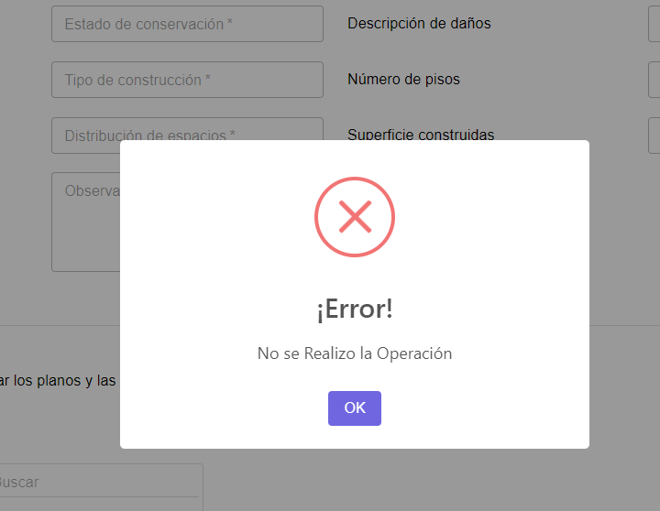
3 | Validación de Bien Inmueble | Analista Jurídico | Flor.Alanis |  |  | No se pueden cargar documentos | 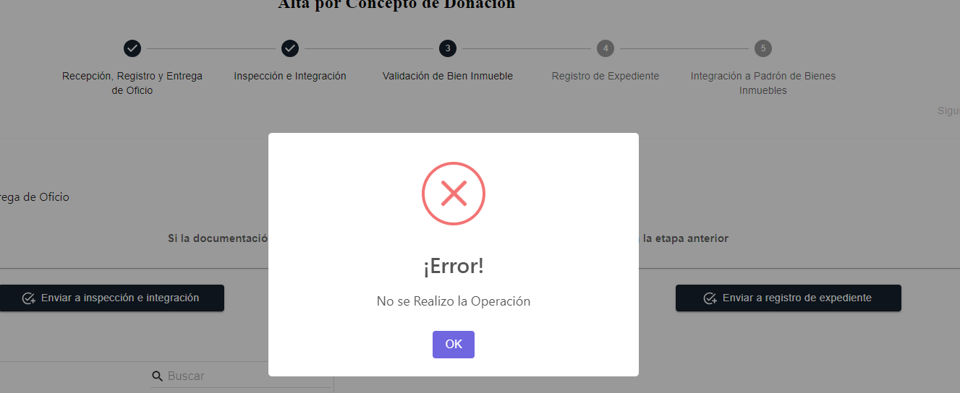
4 | Registro de Expediente | Analista Jurídico | Flor.Alanis | 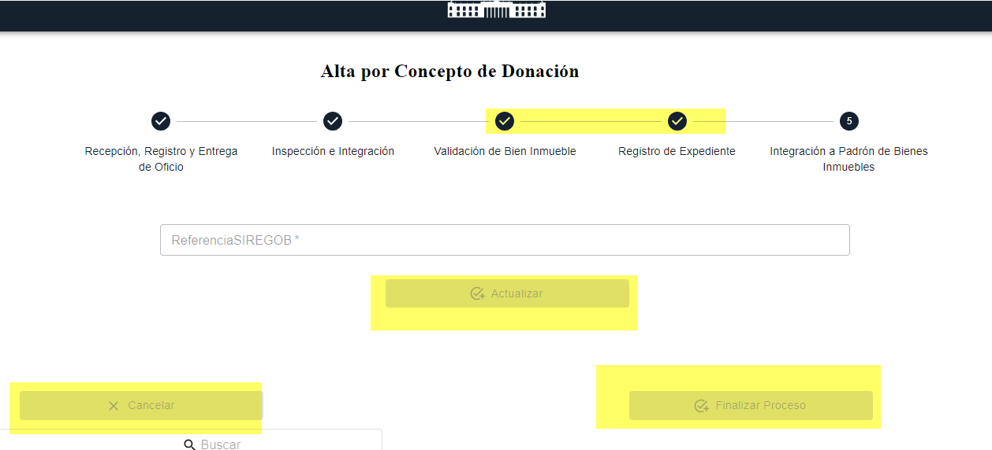 | ok | No se pueden cargar documentos
5 | Integración a Padrón de Bienes Inmuebles | Analista de Información | samantha.martinez |  | ok | No se pueden cargar documentos | 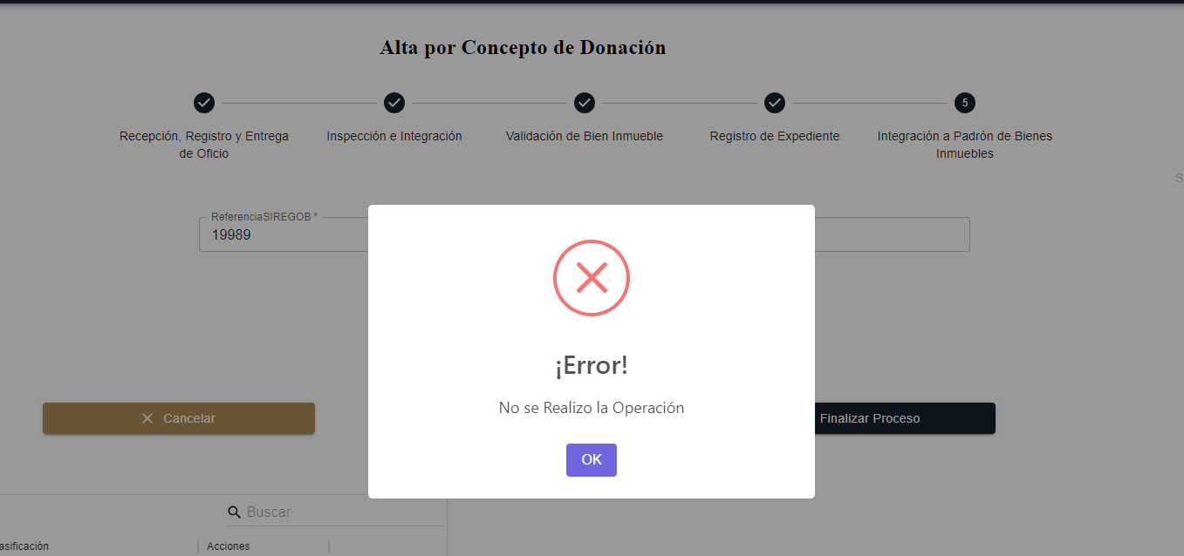

Roles Baja Compra Directa
Roles en el proceso de baja de un bien inmueble por concepto de compra directa:

Step | Descripción | Rol | Usuario | Proceso Finalizado | Resultados esperados | Resultado Obtenido
1 | Recepción de oficio de solicitud | Analista Administrativo | lizbeth.saucedo |  | ok | No carga documentos | 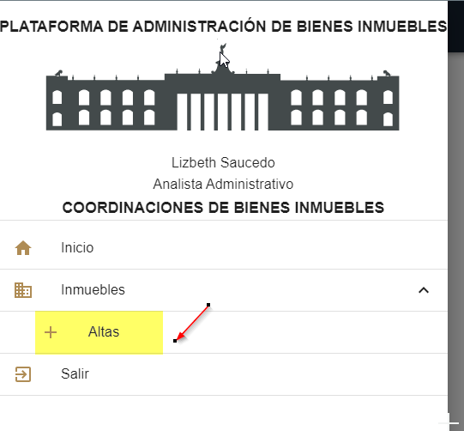 | 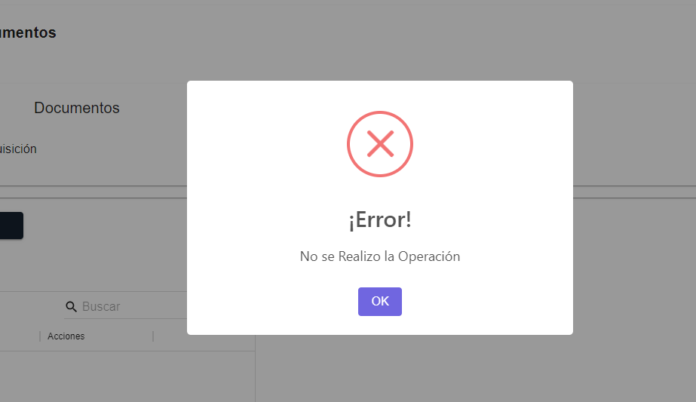
2 | Levantamiento Topográfico | Jefatura de Levantamiento Topográfico | angel.rodriguez |  | ok | No carga documentos | 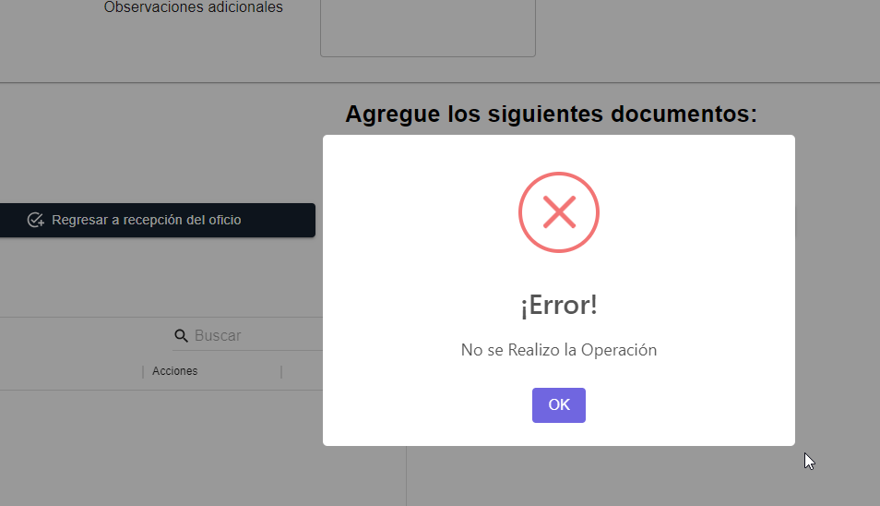
3 | Registrar documentación de la propiedad | Analista Jurídico | Flor.Alanis |  | ok | No carga documentos | 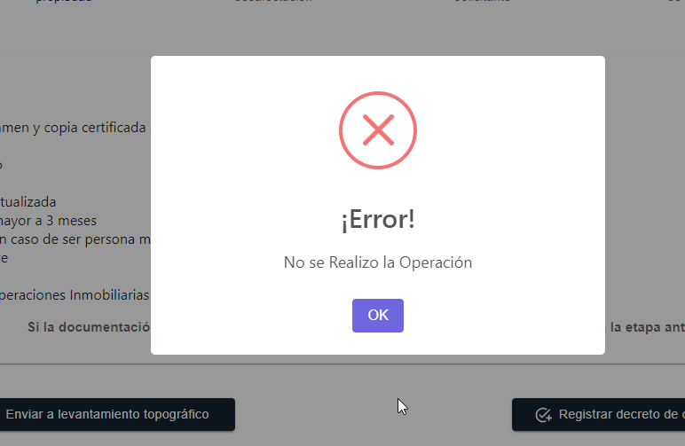
4 | Registrar el decreto de desafectación | Analista Jurídico | Flor.Alanis |  | ok | No carga documentos
5 | Registrar la contestación del solicitante | Analista Jurídico | Flor.Alanis |  | ok | No carga documentos
6 | Recibir y registrar oficio y Escritura de Venta | Analista Administrativo | lizbeth.saucedo | 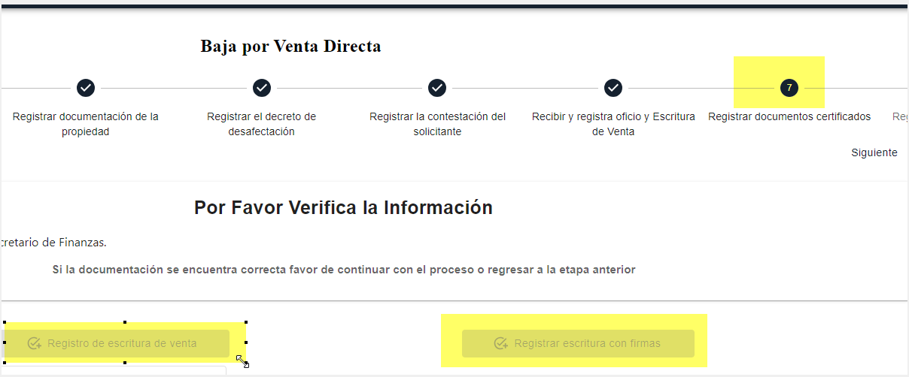 | ok | No carga documentos | 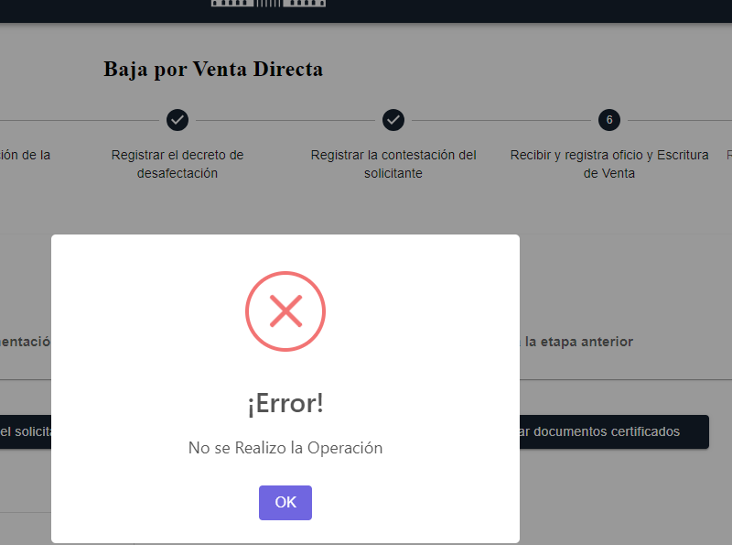
7 | Registrar documentos certificados | Analista Jurídico | Flor.Alanis |  | ok | No carga documentos
8 | Registrar escrituras con firmas | Analista de Información | samantha.martinez |  | ok | No carga documentos

Roles Baja licitación pública
Roles en el proceso de baja de un bien inmueble por venta mediante licitación pública

Step | Descripción | Rol | Usuario | Proceso Finalizado | Resultados esperados | Resultado Obtenido
1 | Recepción de oficio de solicitud | Analista Administrativo | lizbeth.saucedo |  | ok | No carga documentos | 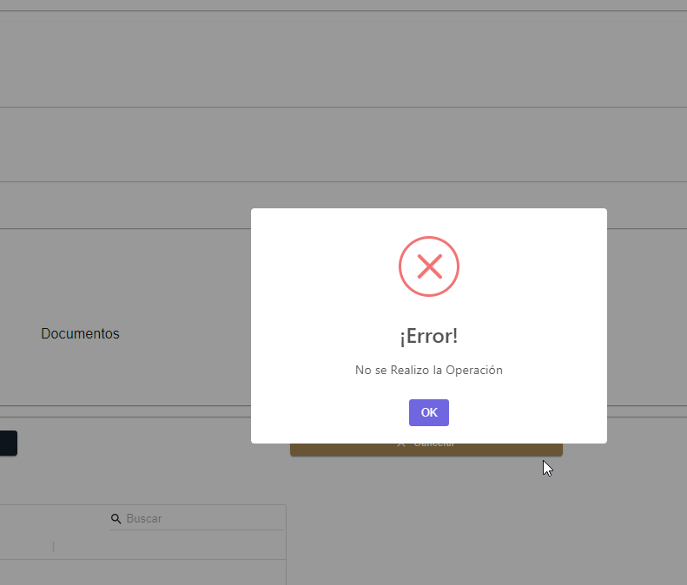
2 | Determinar disponibilidad y viabilidad | Coordinadora de Bienes Inmuebles | leonor.gonzález |  | ok | No carga documentos
3 | Levantamiento Topográfico | Jefe de Levantamiento | angel.rodriguez |  | ok | No carga documentos
4 | Registro de documentación del inmueble | Analista Jurídico | Flor.Alanis |  | ok | No carga documentos
5 | Autorización de la venta | Analista Administrativo | lizbeth.saucedo |  | ok | No carga documentos
6 | Registrar comprobante de pago | Analista Administrativo | 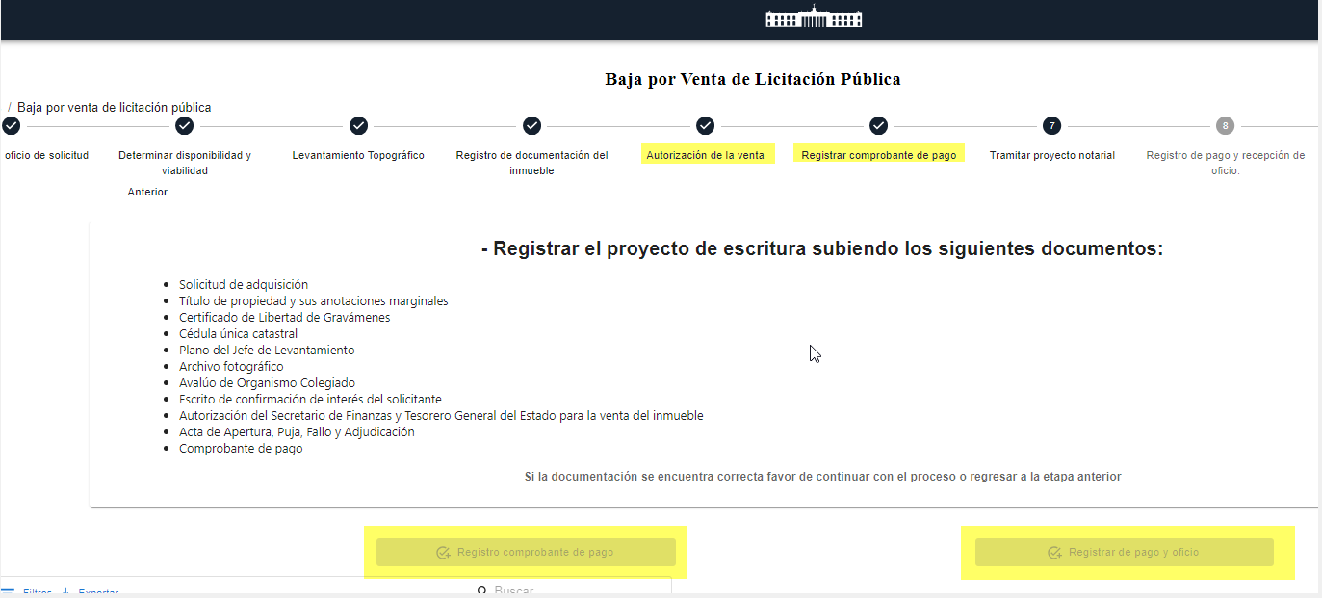 lizbeth.saucedo |  | ok | No carga documentos
7 | Tramitar proyecto notarial | Analista Jurídico | Flor.Alanis |  | ok | No carga documentos
8 | Registro de pago y recepción de oficio | Analista Jurídico | Flor.Alanis |  | ok | No carga documentos
9 | Inscripción en el Registro Público de la Propiedad | Analista Jurídico | Flor.Alanis |  | ok | No carga documentos
10 | Registro en SIREGOB | Analista de Información | samantha.martinez |  | ok | No carga documentos

Roles Permuta
Roles en permuta de un bien inmueble

Step | Descripción | Rol | Usuario | Proceso Finalizado | Resultados esperados | Resultado Obtenido
1 | Recepción de oficio de solicitud | Analista Administrativo | lizbeth.saucedo |  | ok | No se pueden cargar documentos | 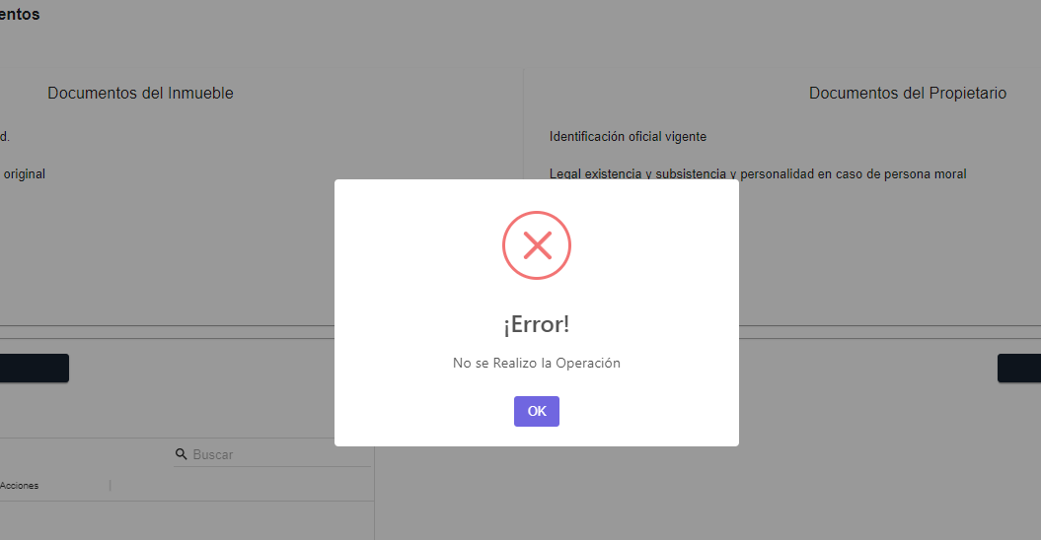
2 | Levantamiento Topográfico | Jefe de Levantamiento | angel.rodriguez |  | ok | No se pueden cargar documentos | 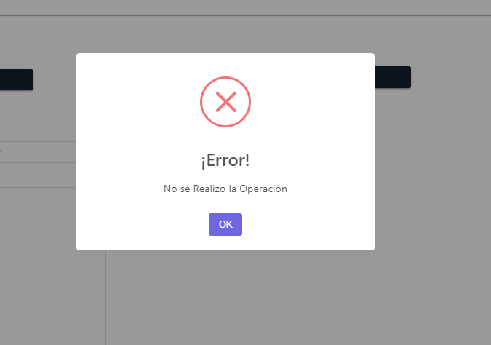
3 | Documentación del Inmueble | Analista Jurídico | Flor.Alanis |  | ok | No se pueden cargar documentos
4 | Integración del Expediente | Analista Jurídico | Flor.Alanis
5 | Analizar, gestionar autorización y remitir oficio | Analista Administrativo | lizbeth.saucedo | 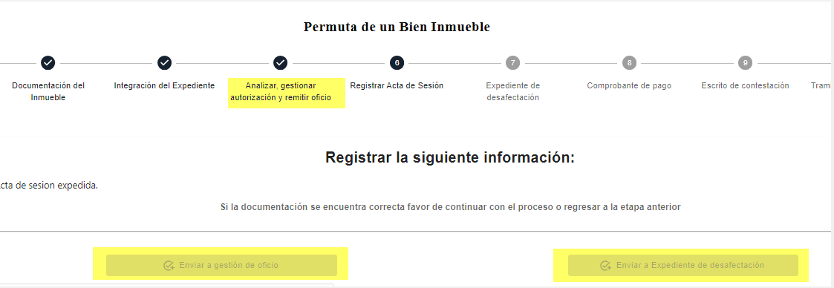 | ok | No se pueden cargar documentos
6 | Registrar Acta de Sesión | Analista Jurídico | Flor.Alanis |  | ok | No se pueden cargar documentos
7 | Expediente de desafectación | Analista Jurídico | 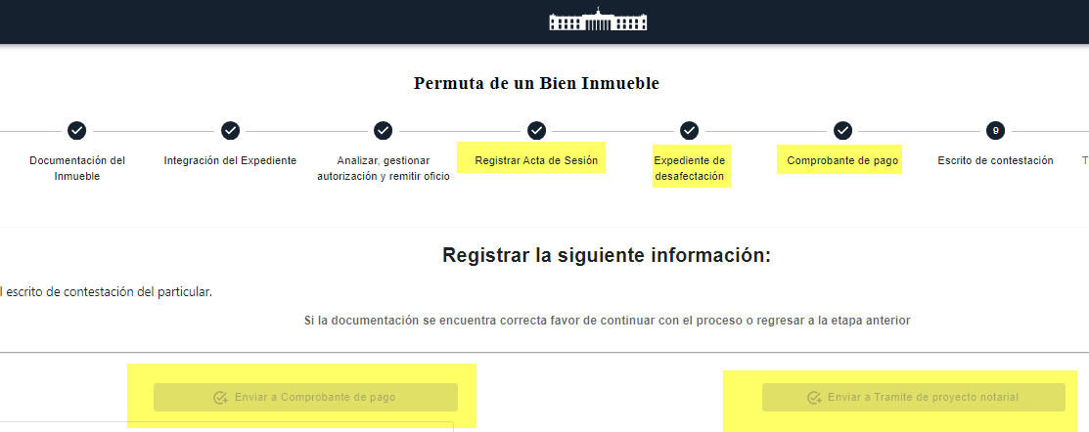 Flor.Alanis |  | ok | No se pueden cargar documentos
8 | Comprobante de pago | Analista Jurídico | Flor.Alanis |  | ok | No se pueden cargar documentos
9 | Escrito de contestación | Analista Administrativo | lizbeth.saucedo | 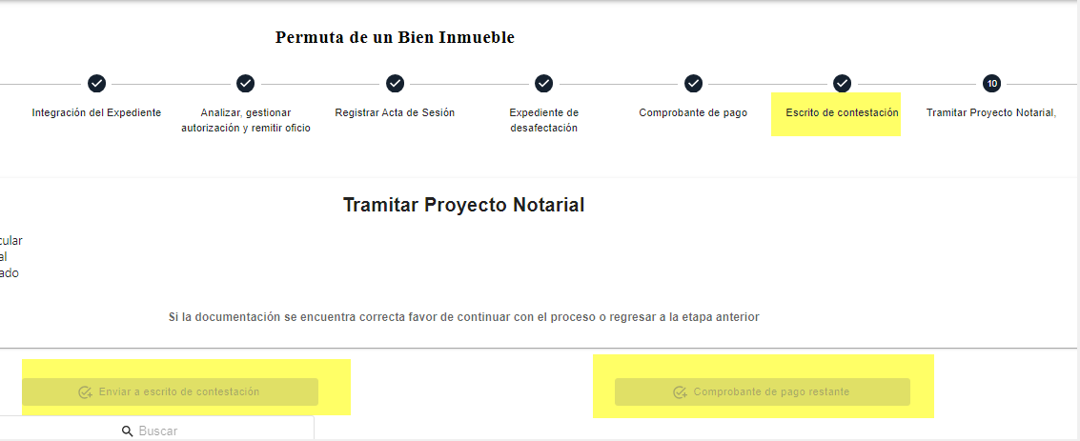 | ok | No se pueden cargar documentos
10 | Tramitar Proyecto Notarial | Analista Jurídico | Flor.Alanis |  | ok | No se pueden cargar documentos
11 | Comprobante de Pago restante | Analista Jurídico | Flor.Alanis | 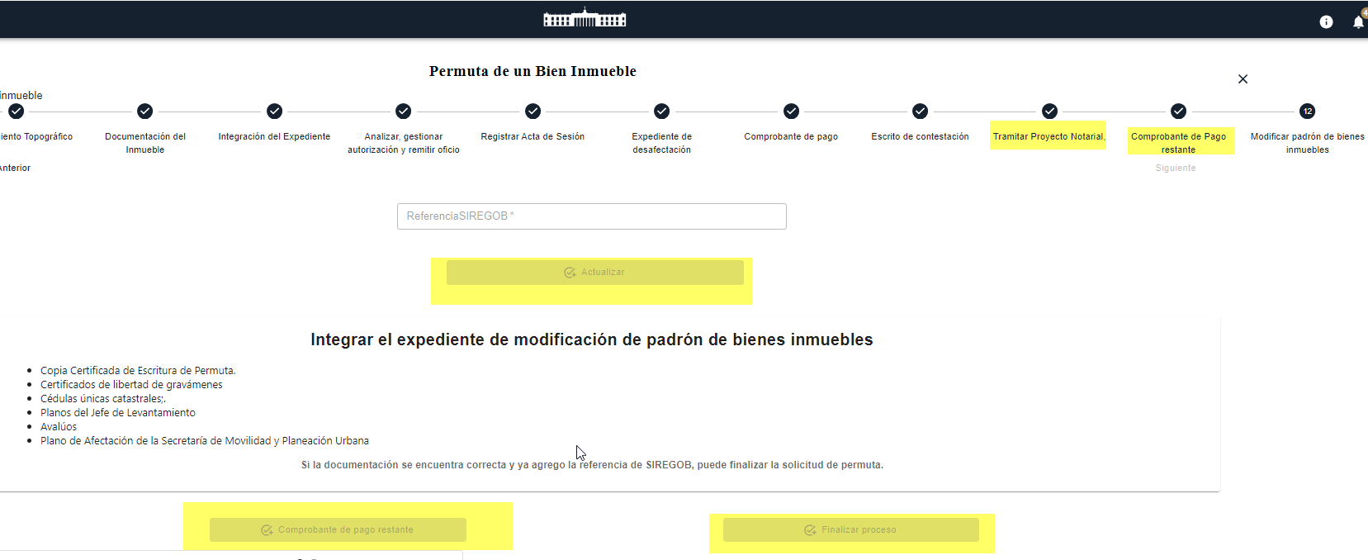 | ok | No se pueden cargar documentos
12 | Modificar padrón de bienes inmuebles | Analista de Información | samantha.martinez |  | ok | No se pueden cargar documentos

Roles comodato
Roles en comodato de un bien inmueble

Step | Descripción | Rol | Usuario | Proceso Finalizado | Resultados esperados | Resultado Obtenido
1 | Recepción de la Solicitud | Analista Administrativo | lizbeth.saucedo | 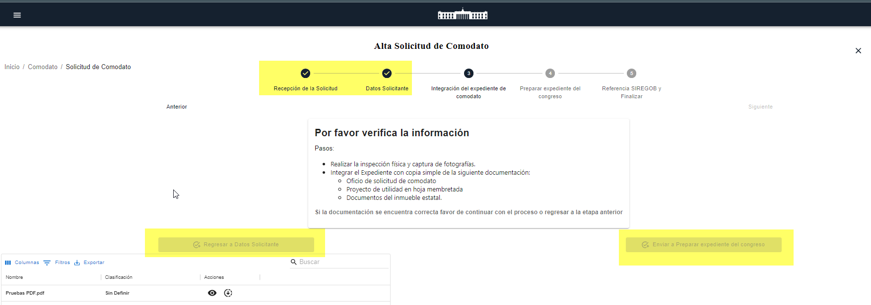 | ok | Se visualizo sobrenombrado el botón guardar y actualizar en uno solo. | 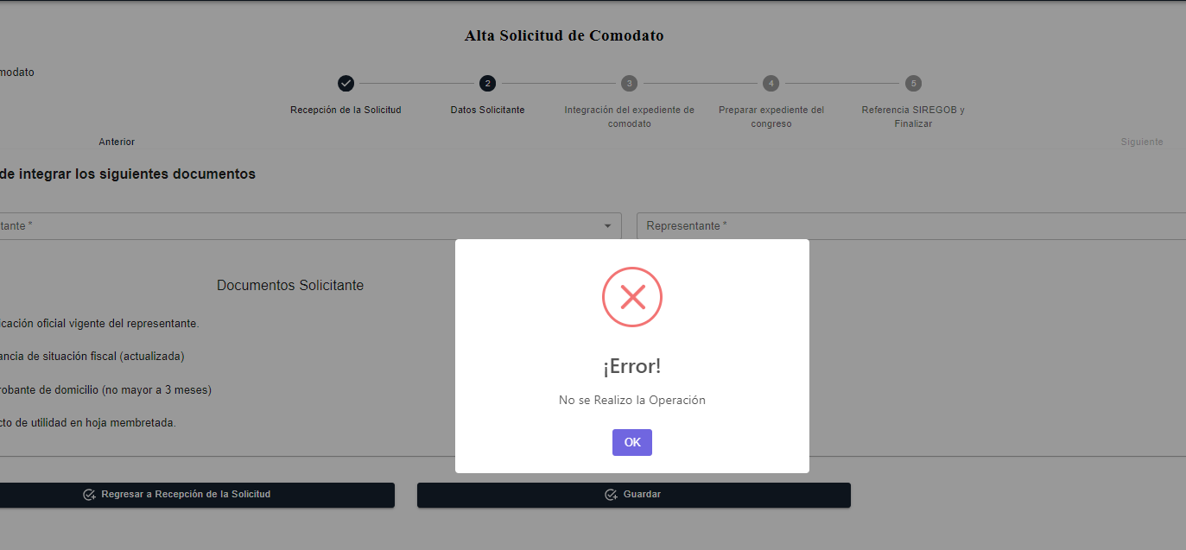
2 | Datos Solicitante | Analista Administrativo | lizbeth.saucedo |  | ok
3 | Integración del expediente de comodato | Analista Jurídico | Flor.Alanis |  | ok
4 | Preparar expediente del congreso | Analista Jurídico | Flor.Alanis |  | ok
5 | Referencia SIREGOB y Finalizar | Analista de Información | samantha.martinez | 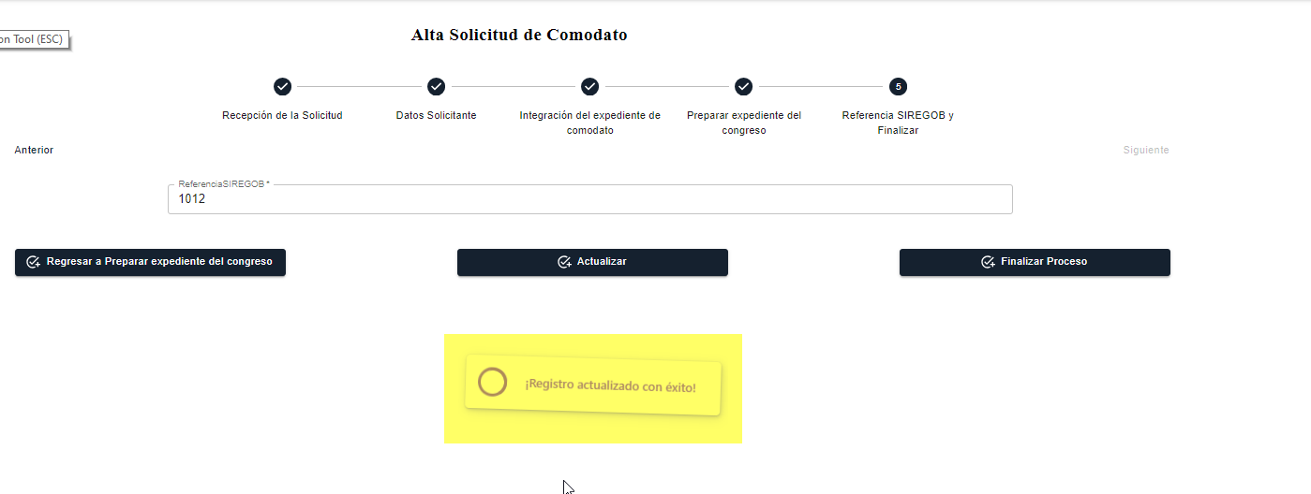 | ok

Roles modificaciones
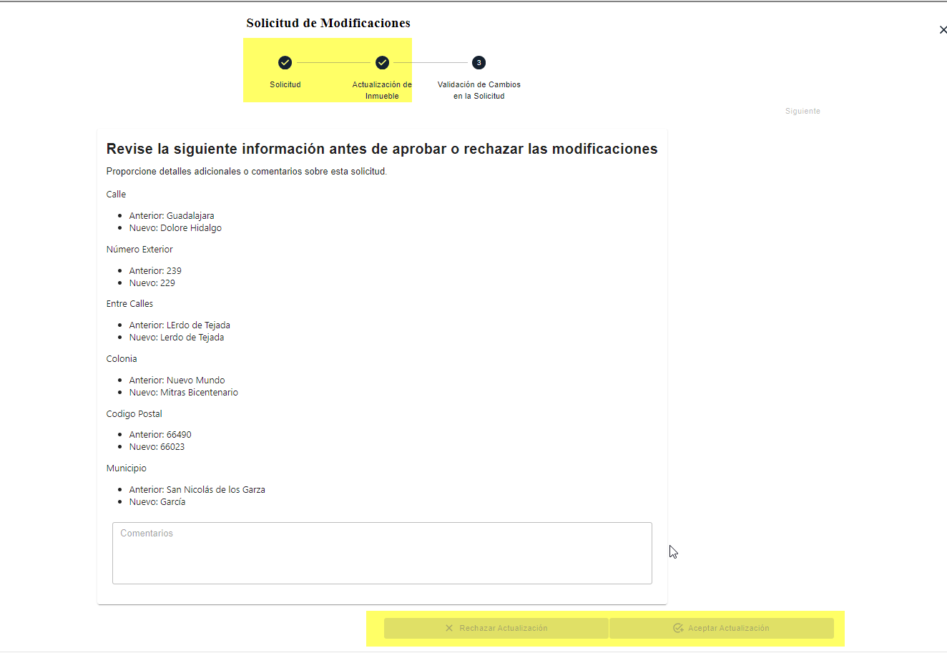
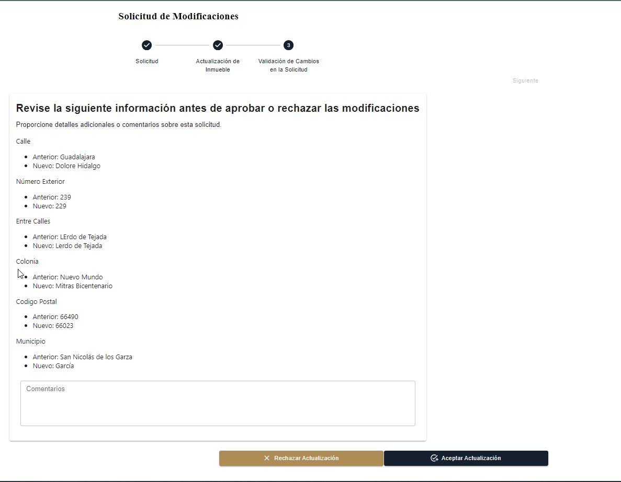
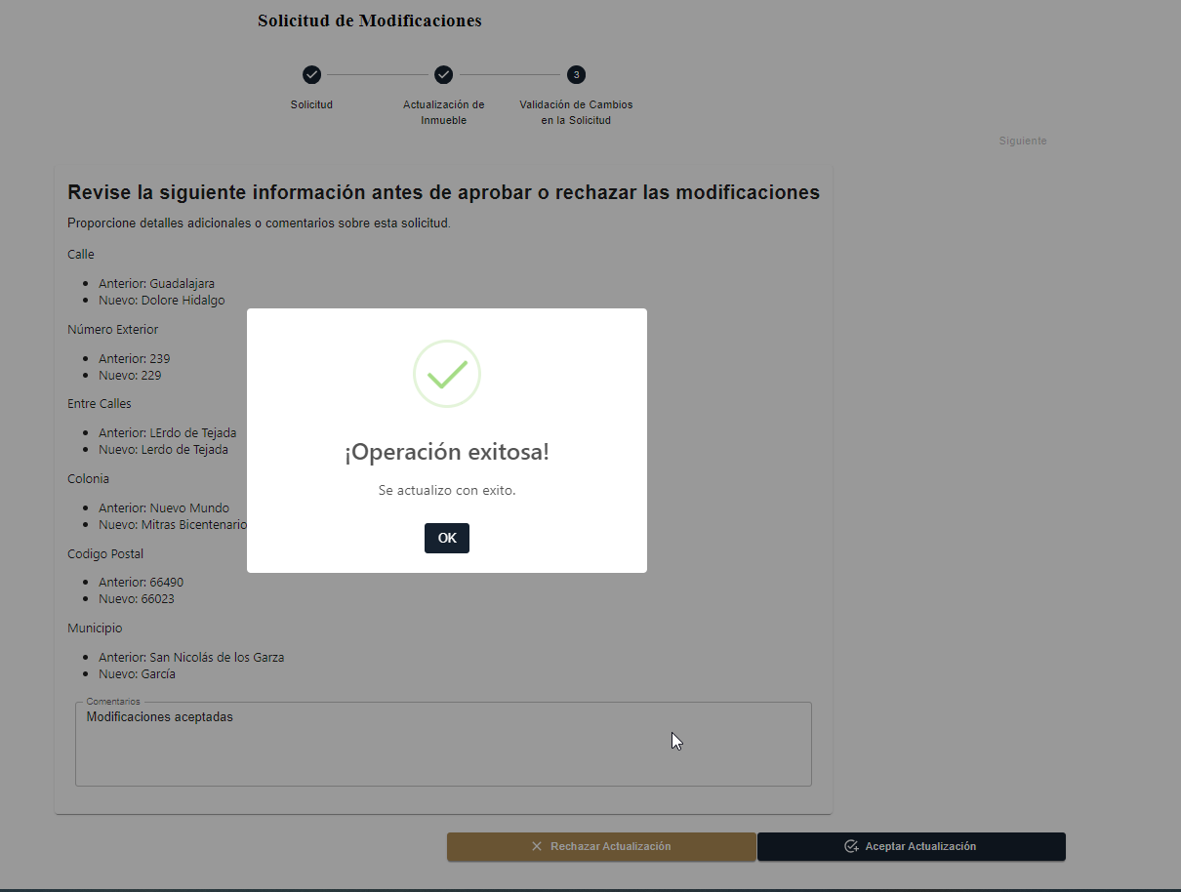
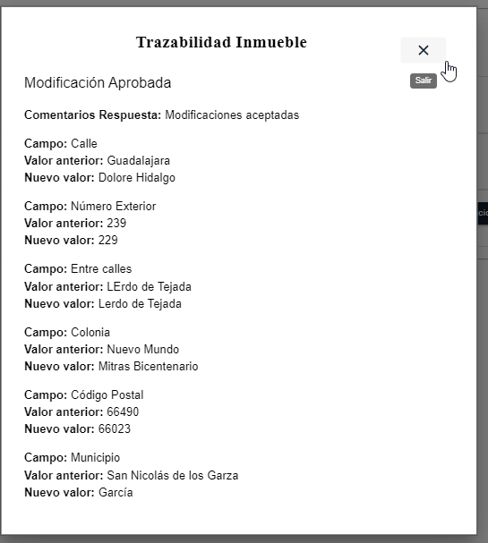
Roles en modificaciones de un bien inmueble

Step | Descripción | Rol | Usuario | Proceso Finalizado | Resultados esperados | Resultado Obtenido
1 | Recepción de la Solicitud | Analista Administrativo | lizbeth.saucedo | 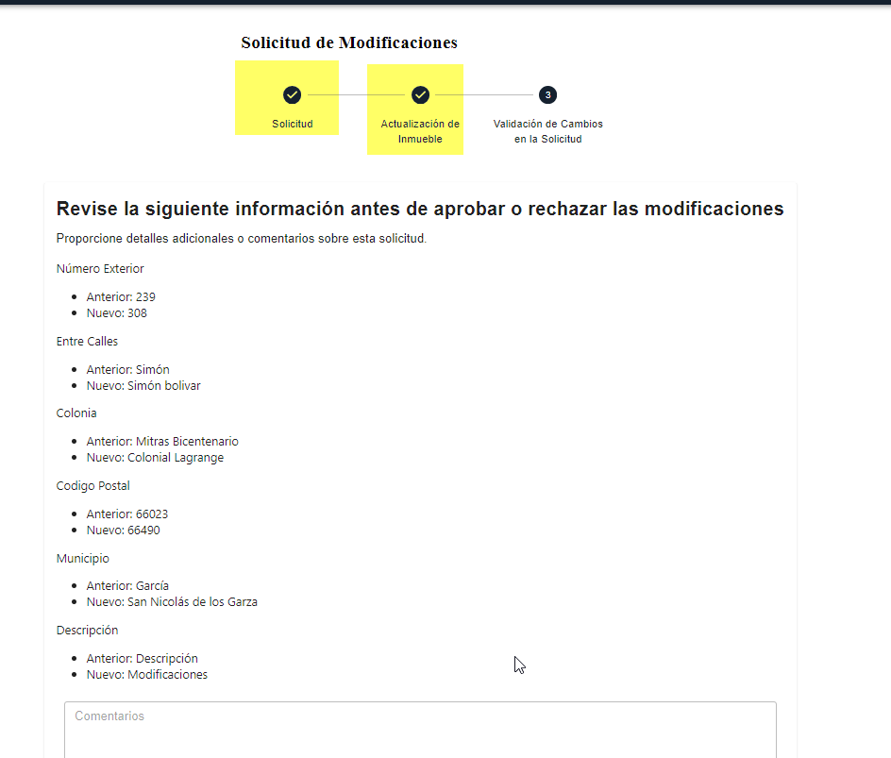 | ok
2 | Actualización de Inmueble | Analista Administrativo | lizbeth.saucedo |  | ok
3 | Validación | Coordinadora de Bienes Inmuebles | leonor.gonzales | 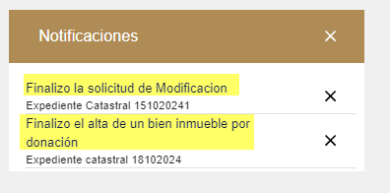 | ok

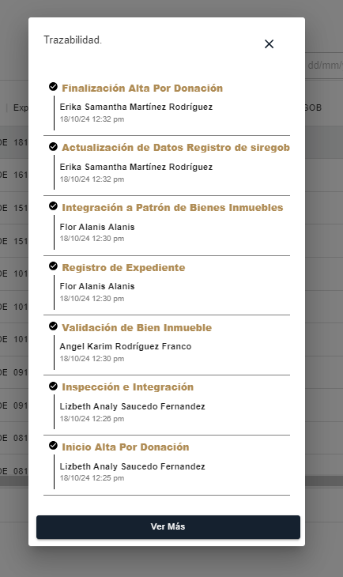
 |  |  |  |  | o

